Название 1-3
Урок 1 часть 1
Кнопка
Важно! Используем rem единицы для всех свойств, кроме width, когда реадктируем кнопки и формы. Потому что пользователь должен всегда видеть тот текст и ту область в которую он его вводит. |  | HTML <a href="#" class="button">Купить</a>
 | transparent - свойства невидимости свойства display: none - невидимость блока | CSS .button{ background-color: darkvuilet; color: #fff; text-align:center; border-radius: 5px; padding: 1rem 2rem; text-decoration: none; border: 2px solid transparent; //данное свойство требуется, так как оно имеется у .button:hover и без данного свойства при наведении на кнопку остальные элементы будут двигаться transition: all 0.3s; //применяется при наличии псевдо-класса hover. Описывает all какие свойства, 0.3s время в течение которого будет происходить изменение свойств стандатрого класса на псевдо. }
hover | hover - (псевдо-класс) стиль при наведении курсора Псевдо-класс - логика - пока курсор на элементе, применяется css .button:hover | .button:hover{ color:darkviolet; background-color: #fff; border: 2px solid darkviolet; }
Форма для подписки
Важно! Используем rem единицы для всех свойств, кроме width, когда реадктируем кнопки и формы. Потому что пользователь должен всегда видеть тот текст и ту область в которую он его вводит. | .subscribe__form justify-content: center; - позволяет совместить все элементы в центре | .subscribe__form{ display: flex; justify-content: center; }
 | .subscribe__box font-size: 0.875rem; - должен быть равен font-size .subscribe__button width:66%; - в соответствии с макетом (по умолчанию иное значение) % относительно родительского div height: 1rem; - чтобы перегрузить height по умолчанию и успешно добавить padding padding-top: 1rem; отступ сверху (для вертикальной центровки текста) padding-bottom: 1rem; отступ снизу (для вертикальной центровки текста) | .subscribe__box{ height: 1rem; padding-top: 1rem; padding-bottom: 1rem; font-size: 0.875rem; width:66%; border: 2px solid transparent; background-color: rgb(225, 225, 225); }
 | .subscribe__button width:25.6%;- в соответствии с макетом (по умолчанию иное значение) % относительно родительского div height: 1rem; - чтобы перегрузить height по умолчанию и успешно добавить padding padding-top: 1rem; - отступ сверху (для вертикальной центровки текста) padding-bottom: 1rem; - отступ снизу (для вертикальной центровки текста) | .subscribe__button{ height: 1rem; width:25.6%; padding-top: 1rem; padding-bottom: 1rem; font-size: 0.875rem; background-color: rgb(241, 109, 127); color: #fff; text-align: center; border-radius: 0px 40px 40px 0px; text-decoration: none; border: 2px solid transparent; transition: all 0.3s; }
 | .class__before::before width: 1.5rem; - должен быть достаточным, чтобы видеть закругление height: 3rem;- должен быть равен сумму padding .subscribe__button + размер шрифта | .class__before::before { content:""; width: 1.5rem; height: 3rem; display: block; border-radius: 40px 0px 0px 40px; border: 2px solid transparent; background-color: rgb(225, 225, 225); }
Эффект наведения с дополнительной информацией
 | 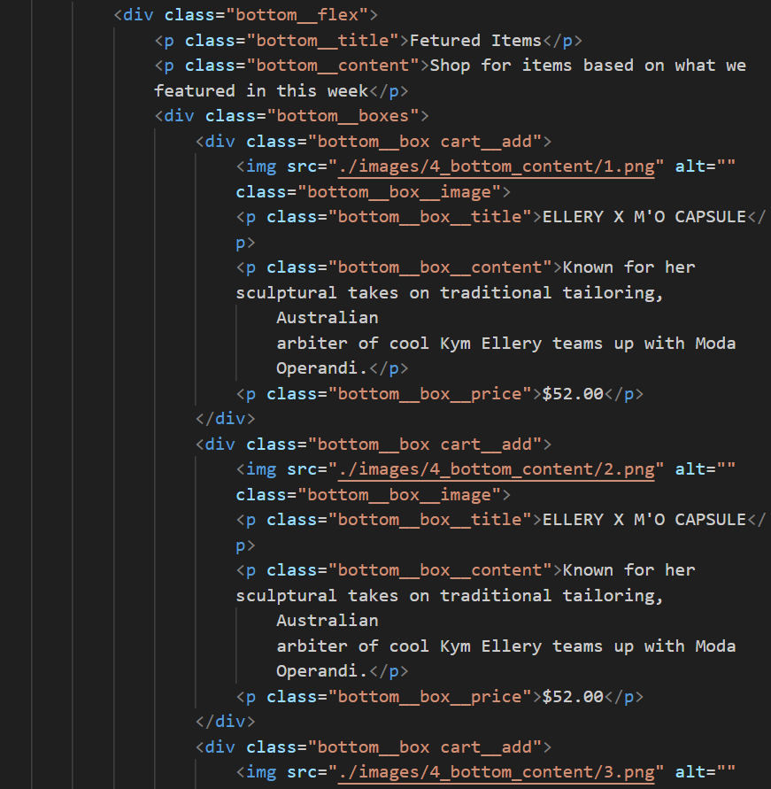 | .bottom__box{ background-color: rgb(248, 248, 248); position: relative; } .cart__add:hover::after { content:"Add to Cart"; color: #fff; position: absolute; top: 35%; left: 40%; z-index: 1; } .bottom__box__image{ width:100%; transition: filter 0.5s; } .bottom__box__image:hover { filter: brightness(0.4); } | 